Hak Kullanım Giriş
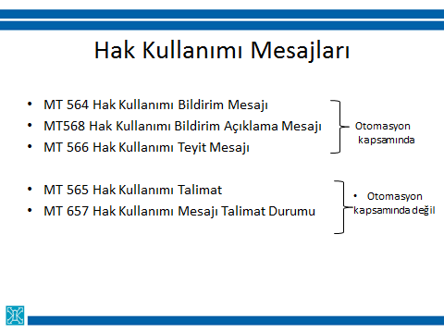
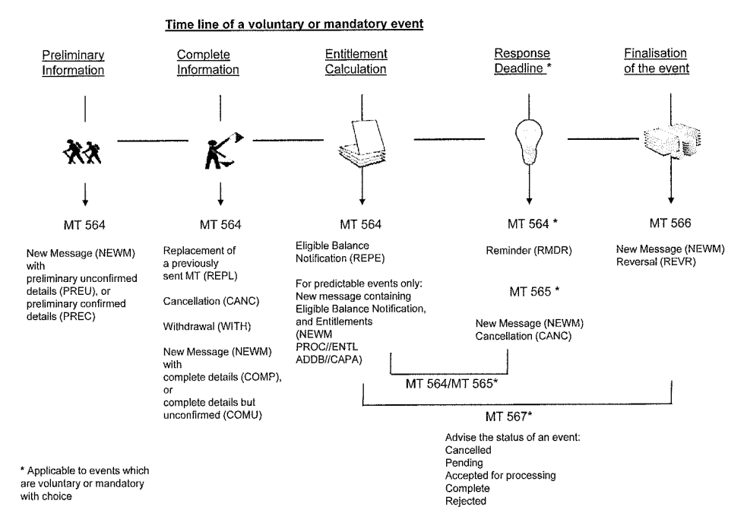
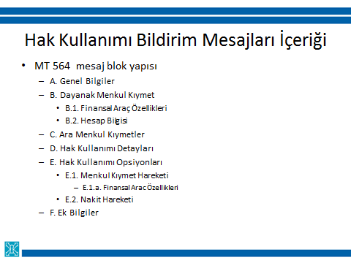
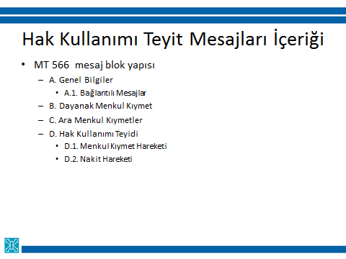
HAK KULLANIM MESAJ FORMATLARI

Yurt dışı muhabirlik hizmeti kapsamında, Euroclear Bank tarafından gönderilen hak kullanımı bildirimi (SWIFT MT 564), hak kullanımı bildirimi açıklamaları (SWIFT MT 568) ve hak kullanımı teyitleri (SWIFT MT 566) mesajları otomasyon kapsamına alınmıştır. Bu mesajları dış ilişkiler menüsü gelen mesaj izleme ekranından takip edilmektedir.

Bu kapsamda hak kukkanımu teyitleri Takasbank bankacılık sistemine entegre edilerek, muhasebe kayıtlarının otomatik olarak gerçekleşmesi sağlanmıştır.

Bu kılavuz hak kullanımı bildirim (SWIFT MT 564), hak kullanımı bildirim açıklamaları (SWIFT MT 568) ve hak kullanımı teyit (SWIFT MT 566) mesajlarının nasıl okunup yorumlanmasını kolaylaştırmak amacı ile Takasbank Dış İlişkiler Menüsü'nü kullanan Takasbank üyeri için hazırlanmıştır.

SWIFT ISO15022 MESAJ FORMATLARI

Hak Kullanım Kategorileri
Hak Kullanımı Tipleri

Hak Kullanımı Bildirim Mesajları (SWIFT MT 564)
 | Genel mesaj formatı
 | Örnek Mesajlar
 | Kupon Ödeme
 | İtfa
 | Temettü
 | Rüçhan Kuponu Dağıtım
 | Rüçhan Kuponu Kullanım

Hak Kullanımı Bildirim Açıklama Mesajları (SWIFT MT 568)
 | Genel mesaj formatı

Hak kullanımı teyitleri (SWIFT MT 566)
 | Genel mesaj formatı
 | Örnek Mesajlar
 | Kupon Ödeme
 | İtfa
 | Temettü

